Адресная программа
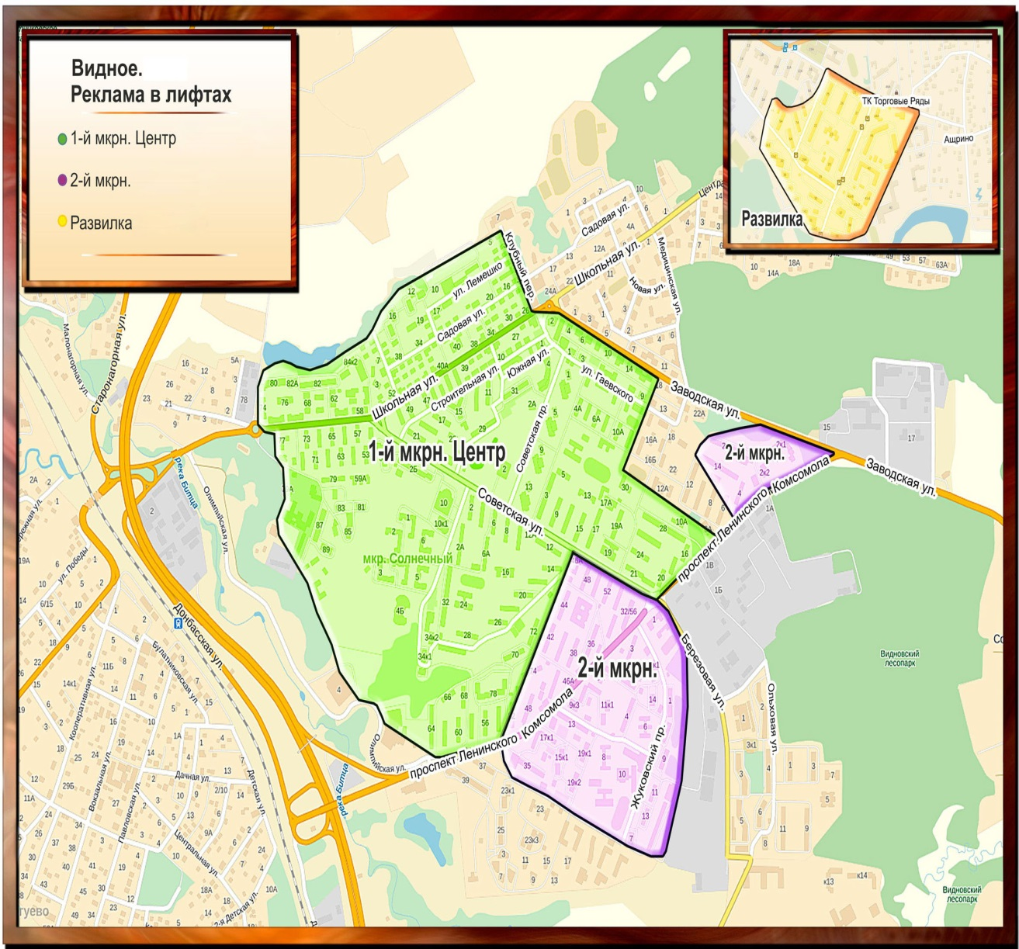
 | ВИДНОЕ всего: | 417
 | Микрорайон | Количество стендов
 | Видное 1МКР | 145
 | Видное 2МКР | 188
 | Видное Развилка | 84

№ | Улица | Дом | Кол-во лифтов
 | Видное 1МКР |  | 145
1 | Советский пр. | 1 | 2
2 | Советский пр. | 3 | 2
3 | Советский пр. | 5 | 2
4 | Советский пр. | 7 | 2
5 | Советский пр. | 9 | 2
6 | Советский пр. | 11 | 2
7 | Советский пр. | 13 | 2
8 | Советский пр. | 15 | 2
9 | Советский пр. | 19 | 4
10 | Лемешко ул. | 8/1 | 4
11 | Лемешко ул. | 8/2 | 4
12 | Школьная ул. | 82 | 12
13 | Школьная ул. | 84/1 | 2
14 | Школьная ул. | 84/2 | 2
15 | Центральная ул. | 15 | 4
16 | Советская ул. | 2б | 5
17 | Строительная ул. | 15 | 6
18 | Строительная ул. | 23 | 2
19 | Строительная ул. | 25 | 2
20 | Строительная ул. | 27 | 2
21 | Строительная ул. | 29 | 8
22 | Строительная ул. | 31 | 8
23 | Школьная ул. | 55 | 2
24 | Школьная ул. | 79 | 4
25 | Школьная ул. | 81 | 2
26 | Школьная ул. | 83 | 2
27 | Школьная ул. | 85 | 2
28 | Школьная ул. | 87 | 4
29 | Школьная ул. | 55а | 2
30 | Школьная ул. | 89 | 4
31 | пр-т Ленинского комсомола | 37 | 4
32 | пр-т Ленинского комсомола | 39 | 4
33 | пр-т Ленинского комсомола | 23/1 | 2
34 | пр-т Ленинского комсомола | 23/2 | 2
35 | пр-т Ленинского комсомола | 25 | 2
36 | пр-т Ленинского комсомола | 35 | 6
37 | пр-т Ленинского комсомола | 32/56 | 6
38 | пр-т Ленинского комсомола | 74 | 4
39 | пр-т Ленинского комсомола | 70 | 4
40 | пр-т Ленинского комсомола | 72 | 4
41 | Советская ул. | 34/1 | 2
42 | Советская ул. | 34/2 | 2
 | Видное 2МКР |  | 188
43 | Советская ул. | 28 | 4
44 | Жуковский пр. | 1 | 4
45 | Жуковский пр. | 3 | 6
46 | Жуковский пр. | 7 | 2
47 | Жуковский пр. | 9 | 6
48 | Жуковский пр. | 11 | 2
49 | Жуковский пр. | 13 | 2
50 | пр-т Ленинского комсомола | 46 | 6
51 | Советская ул. | 44 | 4
52 | пр-т Ленинского комсомола | 48 | 4
53 | Лемешко ул. | 12 | 2
54 | Лемешко ул. | 14 | 2
55 | Советская ул. | 2а | 6
56 | Лемешко ул. | 16 | 2
57 | Лемешко ул. | 18 | 2
58 | Советская ул. | 6а | 4
59 | пр-т Ленинского комсомола | 2/1 | 2
60 | пр-т Ленинского комсомола | 2/2 | 2
61 | пр-т Ленинского комсомола | 2/3 | 2
62 | пр-т Ленинского комсомола | 3 | 4
63 | пр-т Ленинского комсомола | 5 | 10
64 | пр-т Ленинского комсомола | 7/1 | 2
65 | пр-т Ленинского комсомола | 7/2 | 2
66 | пр-т Ленинского комсомола | 9/1 | 4
67 | пр-т Ленинского комсомола | 9/2 | 4
68 | пр-т Ленинского комсомола | 11/1 | 4
69 | пр-т Ленинского комсомола | 11/2 | 2
70 | пр-т Ленинского комсомола | 13 | 10
71 | пр-т Ленинского комсомола | 15/1 | 2
72 | пр-т Ленинского комсомола | 15/2 | 2
73 | пр-т Ленинского комсомола | 17/1 | 6
74 | пр-т Ленинского комсомола | 17/2 | 6
75 | пр-т Ленинского комсомола | 19/1 | 6
76 | пр-т Ленинского комсомола | 19/2 | 6
77 | Заводская ул. | 24 | 6
78 | Жуковский пр. | 4 | 8
79 | Жуковский пр. | 14 | 2
80 | м-н Солнечный | 1 | 5
81 | м-н Солнечный | 2 | 5
82 | м-н Солнечный | 3 | 5
83 | м-н Солнечный | 4 | 5
84 | м-н Солнечный | 5 | 5
85 | м-н Солнечный | 6 | 5
86 | Северный пр-д | 1/1 | 4
87 | Северный пр-д | 1/2 | 4
 | Видное Развилка |  | 84
88 | п.Развилка | 22 | 6
89 | п.Развилка | 25 | 4
90 | п.Развилка | 26 | 4
91 | п.Развилка | 27 | 4
92 | п.Развилка | 28 | 8
93 | п.Развилка | 29 | 12
94 | п.Развилка | 30 | 6
95 | п.Развилка | 31/1 | 2
96 | п.Развилка | 31/2 | 2
97 | п.Развилка | 32/1 | 2
98 | п.Развилка | 32/2 | 2
99 | п.Развилка | 34 | 2
100 | п.Развилка | 35 | 2
101 | п.Развилка | 36 | 2
102 | п.Развилка | 38 | 2
103 | п.Развилка | 39 | 4
104 | п.Развилка | 41/1 | 4
105 | п.Развилка | 41/2 | 4
106 | п.Развилка | 41/3 | 2
107 | п.Развилка | 42 | 10

